Planilha1
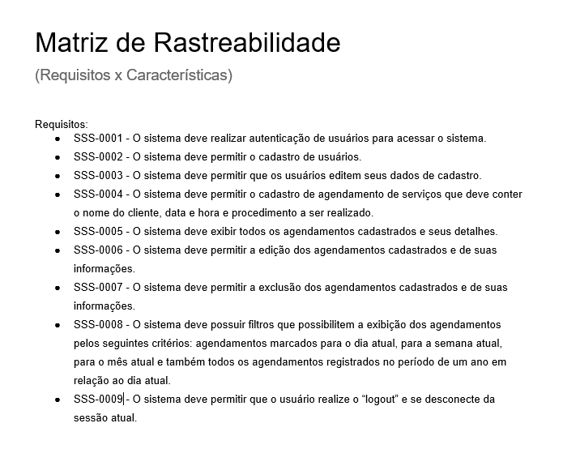

# | Características | SSS-0001 | SSS-0002 | SSS-0003 | SSS-0004 | SSS-0005 | SSS-0006 | SSS-0007 | SSS-0008 | SSS-0009
1 | Autenticação de usuário | x
2 | Cadastro de usuários |  | x
3 | Edição de dados |  |  | x |  |  | x | x
4 | Listagem de agendamentos |  |  |  |  | x |  |  | x
5 | Cadastro de serviços |  |  |  | x
6 | Deslogar do sistema |  |  |  | x |  |  |  |  | x

